상품제안서
스탠드 팝업 캘린더 | 상품코드: F31870

 |  |  |  |  |  |  | 02-412-0044 | www.easy1.co.kr
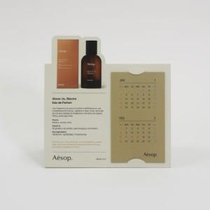

【상세/제작정보】 | 부가세, 배송비 별도

【인쇄/포장옵션】 | 풀칼라 / OPP(비닐)

【공급단가】 | 수량 | 1,000~ | 3,000~ | 5,000~ | 10,000~ | 30,000~
*VAT별도 | 단가 | 870원 | 860원 | 840원 | 810원 | 800원

【상품 URL】 | https://easy1.co.kr:443/src/goods_detail.php?gdno=31870

